Graphique1
Graphique 1 : Le luxembourgeois comme langue principale par groupe de nationalités et par âge

Source: STATEC - RP2011

Le luxembourgeois comme langue principale par groupe de nationalités et par âge
Age | 0 | 1 | 2 | 3 | 4 | 5 | 6 | 7 | 8 | 9 | 10 | 11 | 12 | 13 | 14 | 15 | 16 | 17 | 18 | 19 | 20 | 21 | 22 | 23 | 24 | 25 | 26 | 27 | 28 | 29 | 30 | 31 | 32 | 33 | 34 | 35 | 36 | 37 | 38 | 39 | 40 | 41 | 42 | 43 | 44 | 45 | 46 | 47 | 48 | 49 | 50 | 51 | 52 | 53 | 54 | 55 | 56 | 57 | 58 | 59 | 60 | 61 | 62 | 63 | 64 | 65 | 66 | 67 | 68 | 69 | 70 | 71 | 72 | 73 | 74 | 75 | 76 | 77 | 78 | 79 | 80 | 81 | 82 | 83 | 84 | 85 | 86 | 87 | 88 | 89 | 90 | 91
Luxembourgeois de naissance | 81.4% | 76.8% | 75.5% | 77.9% | 80.2% | 82.8% | 86.5% | 88.2% | 89.2% | 88.1% | 88.5% | 90.1% | 92.1% | 91.1% | 93.0% | 92.4% | 93.0% | 93.8% | 94.4% | 93.8% | 94.9% | 95.9% | 95.9% | 95.7% | 96.1% | 96.6% | 96.8% | 96.1% | 96.4% | 96.4% | 96.3% | 96.6% | 96.8% | 96.8% | 96.1% | 97.5% | 96.6% | 97.2% | 97.4% | 98.1% | 98.0% | 98.4% | 98.0% | 97.7% | 98.0% | 98.2% | 98.4% | 98.1% | 98.1% | 98.5% | 98.2% | 98.7% | 98.1% | 98.5% | 98.0% | 98.2% | 98.7% | 98.1% | 98.4% | 98.6% | 98.5% | 98.4% | 98.0% | 98.2% | 98.5% | 98.7% | 98.6% | 98.9% | 98.7% | 98.4% | 99.0% | 98.6% | 98.5% | 98.8% | 98.4% | 98.9% | 98.8% | 98.7% | 99.2% | 98.8% | 99.1% | 98.7% | 98.6% | 99.1% | 99.3% | 99.0% | 99.4% | 99.5% | 99.3% | 98.6% | 98.7% | 99.2%
Luxembourgeois par naturalisation/option | 23.1% | 25.4% | 27.9% | 29.7% | 29.3% | 39.1% | 47.3% | 51.1% | 54.4% | 46.9% | 56.7% | 54.9% | 55.0% | 56.1% | 55.1% | 54.0% | 58.7% | 56.1% | 52.4% | 52.1% | 54.4% | 49.2% | 45.5% | 48.0% | 42.2% | 42.5% | 41.3% | 40.9% | 42.0% | 38.7% | 41.2% | 37.8% | 43.0% | 40.3% | 41.6% | 44.6% | 47.5% | 46.4% | 45.1% | 47.7% | 47.8% | 48.2% | 52.7% | 50.8% | 53.5% | 48.9% | 55.2% | 49.9% | 50.3% | 51.1% | 51.7% | 53.8% | 53.6% | 52.0% | 50.6% | 51.0% | 51.0% | 49.5% | 47.3% | 48.1% | 45.5% | 44.0% | 51.4% | 46.8% | 48.8% | 45.1% | 47.8% | 49.1% | 52.0% | 61.0% | 58.8% | 54.6% | 55.5% | 55.9% | 57.7% | 67.7% | 61.2% | 60.7% | 71.1% | 78.7% | 73.7% | 67.9% | 69.7% | 77.0% | 73.7% | 71.9% | 74.4% | 68.7% | 62.5% | 68.8% | 72.5% | 66.7%
Étrangers | 3.2% | 4.2% | 3.8% | 5.8% | 9.0% | 10.5% | 14.2% | 15.1% | 17.8% | 18.3% | 18.0% | 21.1% | 22.5% | 22.4% | 22.9% | 23.3% | 21.8% | 22.2% | 18.8% | 15.7% | 14.8% | 13.6% | 11.7% | 10.7% | 8.2% | 6.5% | 5.7% | 4.9% | 4.6% | 4.4% | 3.9% | 3.3% | 3.8% | 3.4% | 3.2% | 3.9% | 3.4% | 3.9% | 4.1% | 4.2% | 4.0% | 4.4% | 4.7% | 4.9% | 5.0% | 5.3% | 5.2% | 5.2% | 4.9% | 4.7% | 4.6% | 5.2% | 4.6% | 4.7% | 5.4% | 4.3% | 4.2% | 4.9% | 4.7% | 4.8% | 4.4% | 4.0% | 3.9% | 5.0% | 4.5% | 4.9% | 6.3% | 6.0% | 7.2% | 9.1% | 9.0% | 7.1% | 10.0% | 8.4% | 11.1% | 11.4% | 13.2% | 14.6% | 13.1% | 15.1% | 15.5% | 16.0% | 20.2% | 21.7% | 17.0% | 19.9% | 22.5% | 24.2% | 18.6% | 21.5% | 24.1% | 22.7%

Graphique2
Graphique 2 : La langue principale des étrangers par classes d’âge

Source: STATEC - RP2011

 |  |  |  |  | Age en classes de 10 ans
Langue principale | 0-9 | 10-19 | 20-29 | 30-39 | 40-49 | 50-59 | 60-69 | 70-79 | 80-89 | 90+ | Total
Luxembourgeois | 10.5% | 21.0% | 7.8% | 3.7% | 4.8% | 4.7% | 5.2% | 10.8% | 18.9% | 21.3% | 15581
Français | 22.7% | 18.7% | 26.1% | 25.9% | 22.8% | 23.0% | 24.2% | 20.6% | 25.0% | 30.2% | 45690
Allemand | 4.7% | 4.5% | 4.2% | 4.8% | 7.0% | 7.1% | 8.4% | 11.3% | 9.5% | 8.9% | 11533
Portugais | 35.3% | 34.0% | 37.6% | 35.1% | 38.0% | 37.1% | 31.0% | 17.5% | 11.3% | 12.0% | 68072
Italien | 3.0% | 2.5% | 4.1% | 4.8% | 5.3% | 6.8% | 13.3% | 25.1% | 22.5% | 16.9% | 11829
Anglais | 4.9% | 4.5% | 4.6% | 4.5% | 4.8% | 5.2% | 4.4% | 2.3% | 2.1% | 2.2% | 8982
Autres | 18.8% | 14.8% | 15.6% | 21.2% | 17.2% | 16.0% | 13.5% | 12.5% | 10.6% | 8.4% | 33260
 | 23493 | 23123 | 24773 | 39622 | 37626 | 23719 | 13519 | 6417 | 2430 | 225 | 194947

Graphique3
Graphique 3 : La langue principale des immigrés selon l’année de l’immigration

Source: STATEC - RP2011

 |  |  |  |  | Année d'immigration
 | Langue principale | avant 1962 | 1962 - 1971 | 1972 - 1981 | 1982 - 1991 | 1992 - 2001 | 2002 - 2006 | 2007 - 2011 | Total
 | Luxembourgeois | 49.8% | 20.9% | 12.4% | 10.1% | 7.7% | 3.8% | 1.5% | 9.7%
 | Français | 14.6% | 20.7% | 21.6% | 21.6% | 25.6% | 23.9% | 26.6% | 23.6%
 | Allemand | 7.1% | 5.8% | 5.6% | 6.2% | 6.6% | 6.9% | 7.8% | 6.7%
 | Portugais | 4.7% | 25.2% | 41.8% | 38.8% | 29.6% | 34.9% | 28.1% | 31.2%
 | Italien | 19.0% | 18.3% | 6.1% | 3.5% | 3.7% | 3.2% | 3.9% | 5.7%
 | Anglais | 0.5% | 1.0% | 3.0% | 4.4% | 4.5% | 5.1% | 7.4% | 4.6%
 | Autres | 4.4% | 8.2% | 9.6% | 15.4% | 22.2% | 22.3% | 24.6% | 18.5%
 | Total | 100% | 100% | 100% | 100% | 100% | 100% | 100% | 100%

Carte1
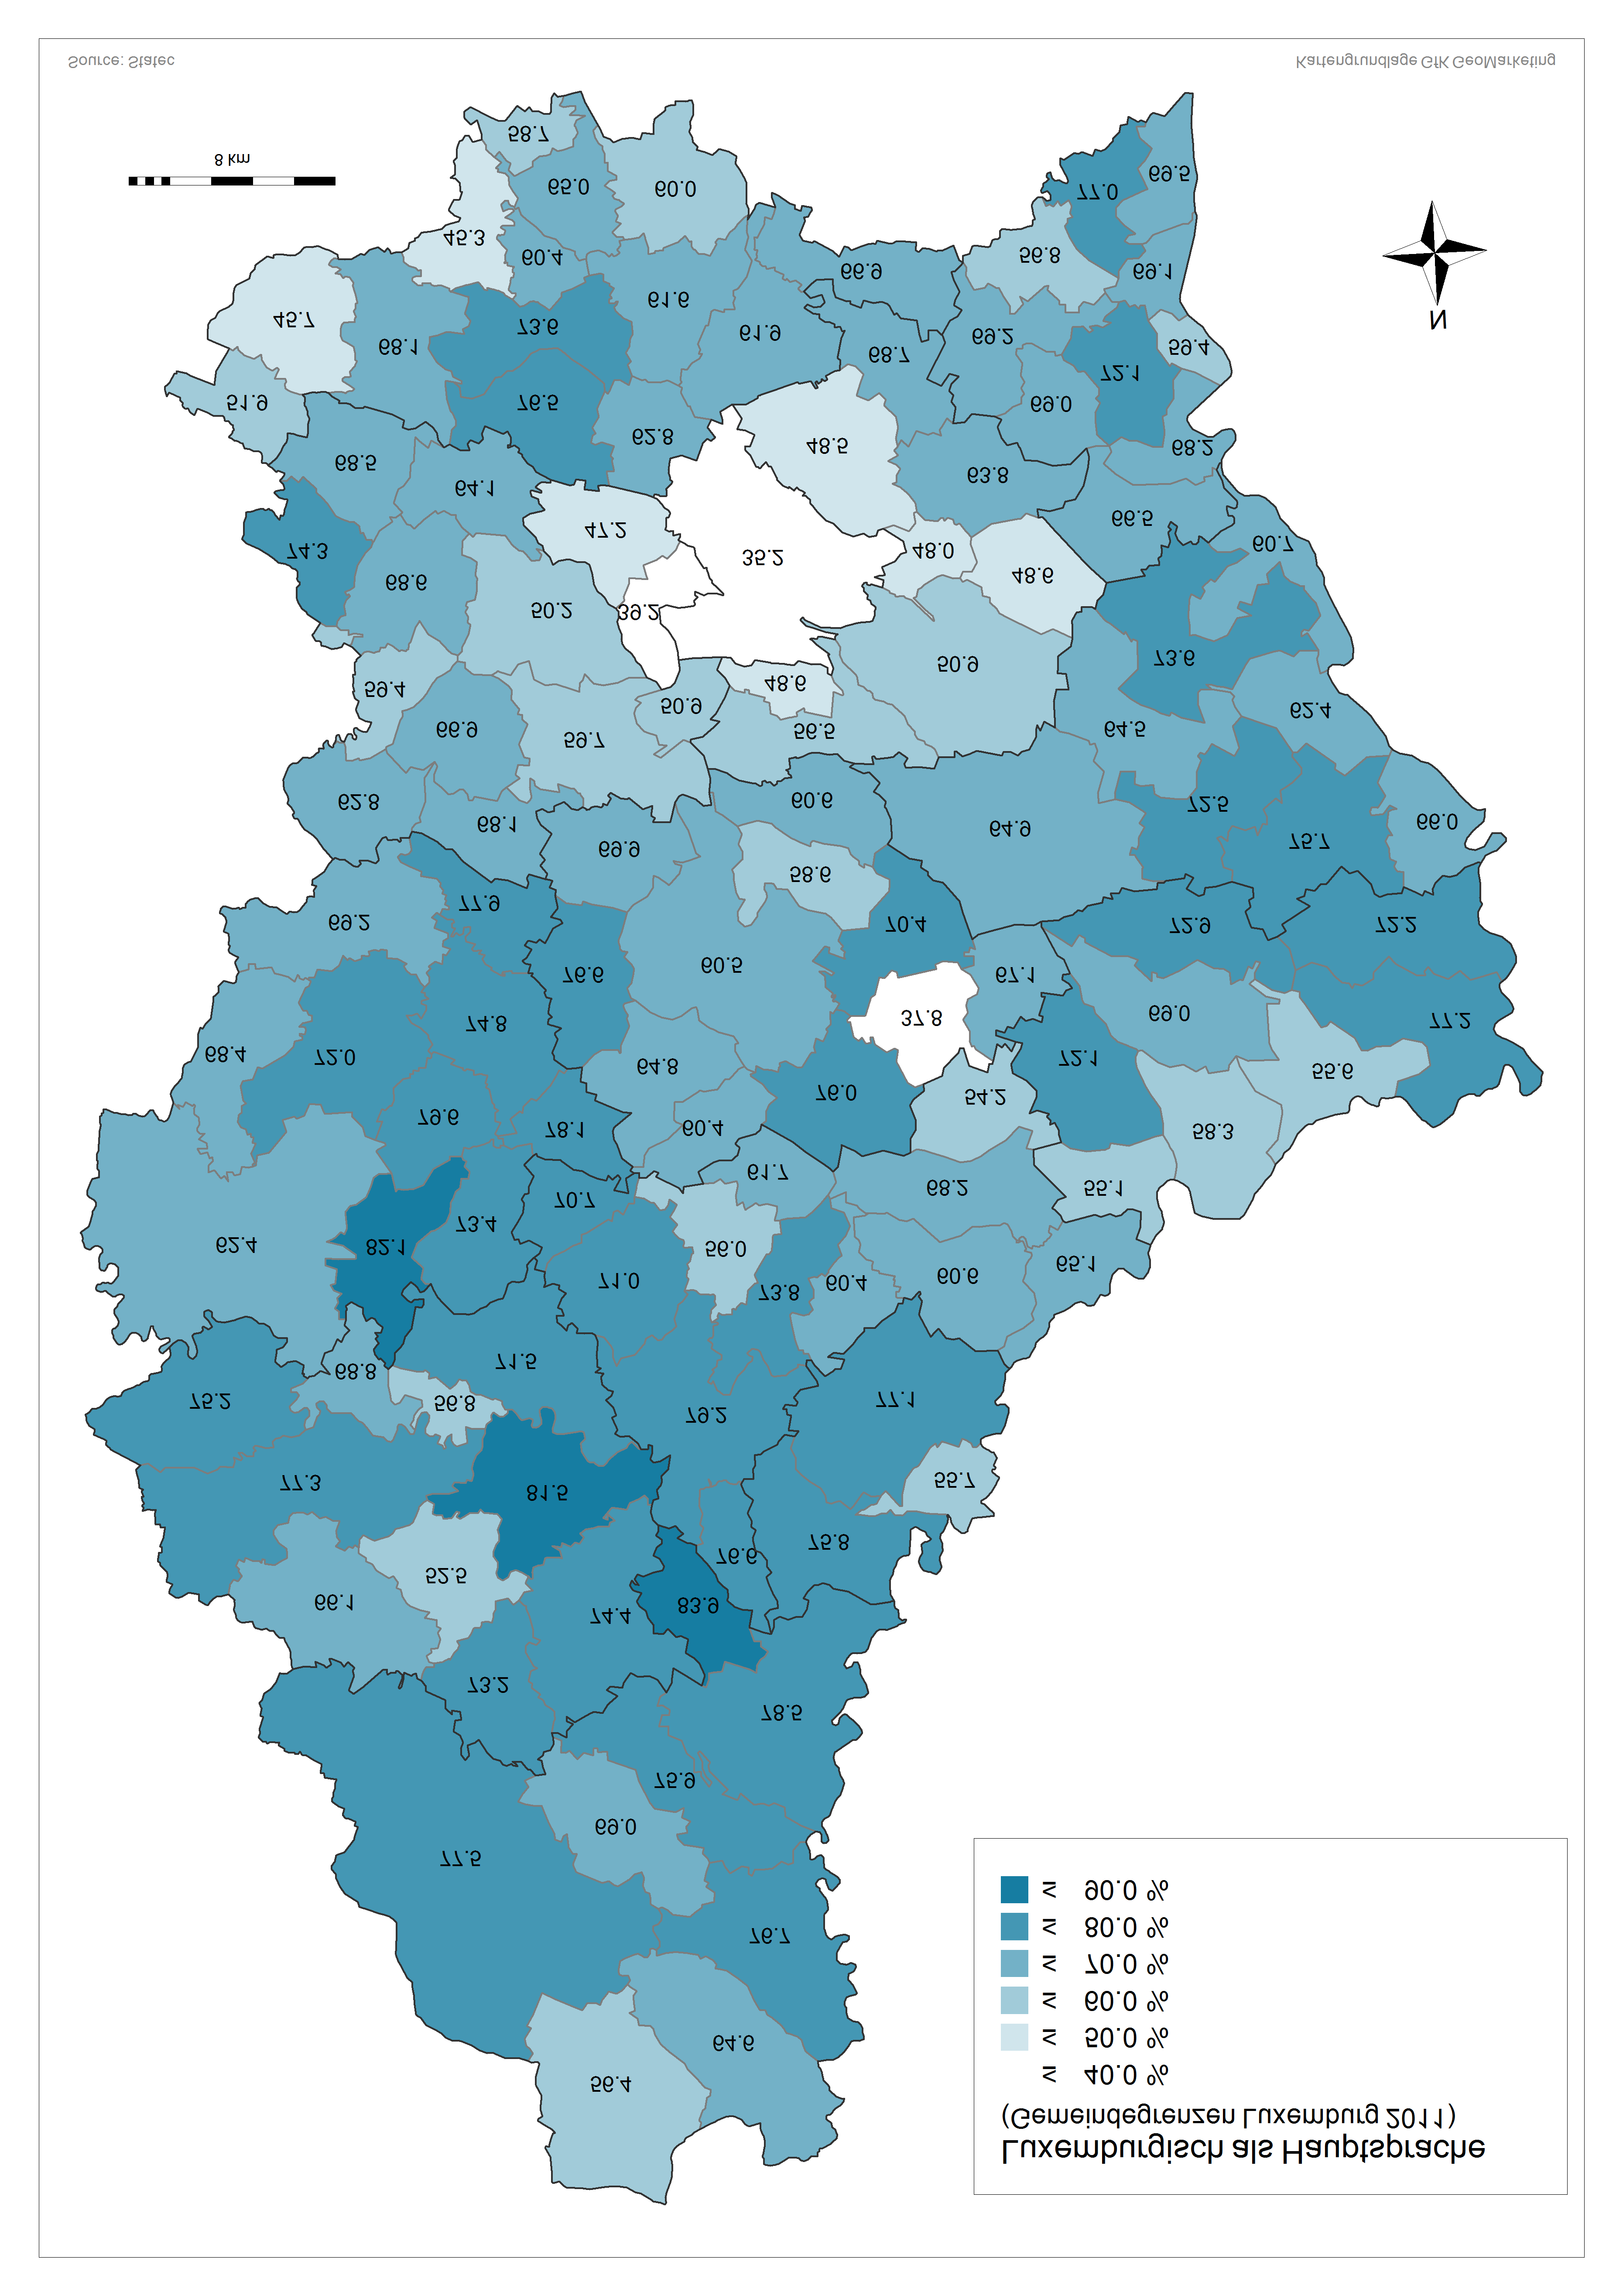

 |  |  |  | Am besten beherrschte Sprache
 | Luxemburgisch | Französisch | Deutsch | Portugiesisch | Italienisch | Englisch | sonstige Sprachen | Total
Luxembourg | 35.2% | 20.6% | 4.5% | 14.7% | 5.3% | 4.4% | 15.3% | 76001
Bascharage | 68.5% | 11.4% | 1.6% | 9.9% | 3.0% | 0.8% | 4.8% | 7401
Clemency | 74.3% | 12.8% | 1.2% | 6.9% | 1.1% | 0.8% | 2.8% | 2175
Dippach | 64.1% | 12.4% | 2.0% | 10.7% | 3.0% | 2.4% | 5.5% | 3530
Garnich | 68.6% | 14.6% | 2.9% | 4.3% | 1.7% | 2.8% | 5.1% | 1857
Hobscheid | 62.8% | 21.6% | 1.7% | 8.5% | 1.0% | 1.1% | 3.2% | 3054
Kehlen | 59.7% | 16.2% | 3.5% | 5.4% | 2.2% | 4.8% | 8.1% | 4948
Koerich | 66.9% | 13.1% | 3.5% | 7.9% | 1.0% | 2.3% | 5.2% | 2256
Kopstal | 50.9% | 18.5% | 5.6% | 7.2% | 1.9% | 4.9% | 11.1% | 3003
Mamer | 50.2% | 17.3% | 3.9% | 7.7% | 4.4% | 4.5% | 12.0% | 7243
Septfontaines | 68.1% | 14.4% | 3.0% | 5.8% | 0.0% | 0.8% | 7.8% | 728
Steinfort | 59.4% | 19.1% | 1.9% | 9.7% | 2.9% | 1.5% | 5.4% | 4220
Bettembourg | 61.6% | 10.4% | 1.4% | 16.8% | 2.6% | 1.0% | 6.3% | 9448
Differdange | 45.7% | 9.2% | 0.9% | 33.1% | 3.9% | 0.3% | 7.0% | 21412
Dudelange | 60.0% | 8.7% | 1.6% | 20.8% | 3.3% | 0.5% | 5.2% | 17841
Esch-Alzette | 45.3% | 9.8% | 1.5% | 31.9% | 3.7% | 0.4% | 7.4% | 28046
Frisange | 66.9% | 13.5% | 2.2% | 8.3% | 2.8% | 1.6% | 4.7% | 3564
Kayl | 65.0% | 7.1% | 1.1% | 18.4% | 2.3% | 0.5% | 5.7% | 7331
Leudelange | 62.8% | 15.1% | 3.3% | 7.6% | 2.9% | 3.3% | 5.1% | 2117
Mondercange | 73.6% | 9.2% | 1.7% | 6.9% | 3.9% | 0.8% | 3.8% | 6119
Pétange | 51.9% | 12.9% | 1.1% | 24.6% | 3.3% | 0.4% | 5.7% | 15242
Reckange | 76.5% | 9.0% | 2.4% | 4.3% | 2.0% | 2.3% | 3.4% | 2098
Roeser | 61.9% | 12.4% | 2.1% | 12.3% | 4.3% | 1.1% | 5.8% | 5017
Rumelange | 58.7% | 8.3% | 1.0% | 19.9% | 2.4% | 0.3% | 9.4% | 4704
Sanem | 68.1% | 8.1% | 1.5% | 13.2% | 4.1% | 0.3% | 4.6% | 13771
Schifflange | 60.4% | 8.1% | 1.4% | 17.8% | 2.7% | 0.4% | 9.2% | 8641
Bertrange | 47.2% | 16.2% | 4.4% | 8.3% | 5.8% | 5.1% | 13.0% | 6152
Contern | 63.8% | 11.1% | 4.3% | 5.6% | 1.6% | 6.4% | 7.3% | 3322
Hesperange | 48.5% | 17.9% | 3.6% | 10.0% | 4.8% | 2.7% | 12.5% | 12611
Niederanven | 50.9% | 11.1% | 8.3% | 5.3% | 2.9% | 7.1% | 14.5% | 5234
Sandweiler | 48.0% | 13.3% | 4.3% | 10.4% | 4.4% | 7.2% | 12.4% | 2999
Schuttrange | 48.6% | 13.7% | 5.9% | 7.7% | 2.3% | 8.0% | 13.9% | 3591
Steinsel | 56.5% | 12.5% | 4.1% | 9.2% | 3.6% | 3.8% | 10.3% | 4521
Strassen | 39.2% | 21.1% | 4.2% | 9.4% | 5.7% | 5.7% | 14.7% | 6974
Walferdange | 48.6% | 14.2% | 4.2% | 11.3% | 3.8% | 5.0% | 12.9% | 6742
Weiler-la-Tour | 68.7% | 12.4% | 3.0% | 4.4% | 2.4% | 3.0% | 6.1% | 1891
Colmar-Berg | 60.4% | 7.3% | 1.9% | 20.6% | 1.3% | 1.1% | 7.4% | 1897
Bissen | 64.8% | 7.8% | 2.2% | 17.9% | 1.2% | 1.1% | 5.1% | 2753
Boevange-Attert | 76.6% | 7.4% | 2.5% | 9.4% | 0.5% | 0.2% | 3.4% | 2019
Fischbach | 70.4% | 6.9% | 3.9% | 11.2% | 0.9% | 1.3% | 5.5% | 878
Heffingen | 67.1% | 6.7% | 1.5% | 12.3% | 1.2% | 2.7% | 8.5% | 1066
Larochette | 37.8% | 8.5% | 1.6% | 43.4% | 2.4% | 1.9% | 4.4% | 1921
Lintgen | 58.6% | 6.8% | 2.6% | 22.8% | 1.2% | 1.2% | 6.8% | 2577
Lorentzweiler | 60.6% | 9.7% | 3.8% | 14.4% | 1.4% | 2.8% | 7.3% | 3526
Mersch | 60.5% | 7.5% | 2.8% | 20.1% | 1.4% | 1.1% | 6.5% | 7568
Nommern | 76.0% | 6.8% | 2.2% | 8.6% | 0.2% | 1.5% | 4.8% | 1169
Tuntange | 69.9% | 10.6% | 4.8% | 4.4% | 1.4% | 1.9% | 7.0% | 1176
Wincrange | 77.5% | 10.5% | 2.3% | 5.3% | 0.4% | 0.2% | 3.8% | 3715
Clervaux | 69.0% | 9.0% | 3.8% | 12.1% | 0.2% | 0.5% | 5.5% | 1953
Consthum | 83.9% | 3.3% | 1.6% | 7.3% | 0.2% | 0.0% | 3.7% | 491
Heinerscheid | 76.7% | 2.9% | 3.4% | 9.7% | 0.4% | 0.2% | 6.8% | 1208
Hosingen | 78.5% | 3.2% | 2.7% | 9.2% | 0.6% | 0.5% | 5.3% | 1859
Munshausen | 75.9% | 8.3% | 4.1% | 5.2% | 0.3% | 0.4% | 5.8% | 1096
Troisvierges | 56.4% | 8.8% | 5.1% | 21.9% | 0.3% | 0.4% | 7.1% | 2860
Weiswampach | 64.6% | 9.2% | 6.7% | 14.1% | 0.4% | 0.2% | 4.8% | 1332
Bettendorf | 60.6% | 2.5% | 1.9% | 30.2% | 1.1% | 0.3% | 3.4% | 2378
Bourscheid | 79.2% | 6.1% | 2.5% | 4.1% | 0.0% | 0.6% | 7.6% | 1183
Diekirch | 60.4% | 6.1% | 2.3% | 23.4% | 2.1% | 0.5% | 5.3% | 5853
Ermsdorf | 68.2% | 4.7% | 2.8% | 19.4% | 0.4% | 0.3% | 4.2% | 1012
Erpeldange | 73.8% | 5.7% | 2.4% | 12.2% | 1.7% | 0.5% | 3.6% | 2091
Ettelbruck | 56.0% | 6.6% | 2.6% | 23.7% | 2.7% | 0.5% | 8.0% | 7436
Feulen | 71.0% | 5.8% | 1.3% | 14.6% | 2.6% | 0.4% | 4.3% | 1577
Hoscheid | 76.6% | 3.8% | 2.9% | 9.2% | 0.8% | 0.0% | 6.7% | 612
Medernach | 54.2% | 5.6% | 3.1% | 32.4% | 0.4% | 0.2% | 4.2% | 1239
Mertzig | 70.7% | 5.7% | 1.8% | 15.5% | 1.2% | 0.5% | 4.6% | 1689
Reisdorf | 65.1% | 4.5% | 4.1% | 19.7% | 0.4% | 0.5% | 5.6% | 941
Schieren | 61.7% | 4.3% | 1.3% | 24.3% | 0.8% | 0.6% | 6.9% | 1443
Beckerich | 69.2% | 17.2% | 1.5% | 8.2% | 0.7% | 0.8% | 2.5% | 2247
Préizerdaul | 79.6% | 5.8% | 2.3% | 8.1% | 1.0% | 0.3% | 2.9% | 1368
Ell | 68.4% | 22.7% | 0.8% | 2.7% | 0.4% | 0.8% | 4.1% | 1069
Rambrouch | 62.4% | 24.2% | 1.4% | 5.5% | 0.5% | 0.8% | 5.2% | 3768
Grosbous | 73.4% | 9.7% | 1.5% | 10.0% | 2.1% | 0.3% | 3.0% | 873
Redange | 72.0% | 13.1% | 2.0% | 5.4% | 0.5% | 1.0% | 6.0% | 2517
Saeul | 77.9% | 10.1% | 1.8% | 2.7% | 0.6% | 1.1% | 5.9% | 664
Useldange | 74.8% | 8.0% | 1.7% | 8.6% | 0.5% | 0.7% | 5.6% | 1504
Vichten | 78.1% | 5.1% | 1.5% | 12.2% | 1.0% | 0.1% | 2.0% | 961
Wahl | 82.1% | 5.1% | 1.7% | 4.7% | 0.0% | 1.0% | 5.4% | 808
Boulaide | 75.2% | 15.1% | 1.2% | 3.6% | 0.3% | 0.6% | 3.9% | 944
Esch-Sûre | 56.8% | 17.9% | 2.4% | 9.1% | 0.3% | 2.0% | 11.5% | 296
Eschweiler | 73.2% | 12.3% | 3.3% | 5.8% | 0.1% | 0.1% | 5.2% | 795
Goesdorf | 81.5% | 8.0% | 2.0% | 3.6% | 0.2% | 0.1% | 4.6% | 1288
Lac Haute Sûre | 77.3% | 12.3% | 1.1% | 4.5% | 0.5% | 0.1% | 4.3% | 1491
Heiderscheid | 71.5% | 7.5% | 1.9% | 12.1% | 0.6% | 0.6% | 5.9% | 1503
Kiischpelt | 74.4% | 6.4% | 2.3% | 7.2% | 0.3% | 0.7% | 8.6% | 983
Neunhausen | 68.8% | 11.1% | 4.3% | 2.5% | 1.5% | 5.6% | 6.2% | 324
Wiltz | 52.5% | 10.4% | 2.8% | 19.4% | 0.8% | 0.3% | 13.7% | 4635
Winseler | 66.1% | 20.8% | 1.5% | 4.4% | 0.8% | 0.3% | 6.0% | 1042
Tandel | 77.1% | 3.4% | 2.1% | 12.8% | 0.7% | 0.4% | 3.5% | 1645
Putscheid | 75.8% | 4.8% | 3.3% | 11.3% | 0.6% | 1.4% | 2.7% | 993
Vianden | 55.7% | 4.4% | 3.5% | 29.4% | 1.2% | 0.6% | 5.3% | 1631
Beaufort | 55.1% | 7.2% | 3.6% | 25.0% | 0.8% | 0.7% | 7.7% | 2196
Bech | 72.9% | 9.5% | 4.1% | 4.5% | 1.6% | 3.4% | 3.9% | 988
Berdorf | 58.3% | 8.1% | 3.2% | 11.6% | 0.3% | 0.8% | 17.6% | 1601
Consdorf | 69.0% | 7.0% | 4.0% | 13.4% | 0.7% | 1.5% | 4.3% | 1744
Echternach | 55.6% | 5.7% | 5.8% | 27.1% | 0.6% | 0.8% | 4.5% | 4951
Mompach | 72.2% | 6.2% | 7.8% | 7.1% | 0.4% | 1.1% | 5.3% | 1045
Rosport | 77.2% | 3.7% | 5.7% | 7.6% | 0.8% | 1.0% | 4.0% | 2056
Waldbillig | 72.1% | 5.7% | 3.4% | 9.4% | 0.5% | 2.3% | 6.6% | 1325
Betzdorf | 64.5% | 9.4% | 4.6% | 7.1% | 1.8% | 4.6% | 7.9% | 3196
Biwer | 72.5% | 5.9% | 5.1% | 6.1% | 0.9% | 3.2% | 6.2% | 1635
Flaxweiler | 73.6% | 6.3% | 4.3% | 5.6% | 0.5% | 3.6% | 6.1% | 1708
Grevenmacher | 62.4% | 5.2% | 8.3% | 14.8% | 1.2% | 1.7% | 6.5% | 4329
Junglinster | 64.9% | 9.3% | 4.8% | 6.4% | 1.1% | 4.3% | 9.3% | 6221
Manternach | 75.7% | 4.1% | 5.5% | 5.8% | 0.8% | 2.0% | 6.1% | 1593
Mertert | 66.0% | 4.2% | 9.1% | 12.7% | 0.8% | 0.9% | 6.4% | 3660
Wormeldange | 60.7% | 6.9% | 5.3% | 18.2% | 0.9% | 2.2% | 5.7% | 2404
Bous | 72.1% | 8.6% | 2.9% | 8.6% | 0.7% | 1.7% | 5.4% | 1374
Burmerange | 77.0% | 9.3% | 2.1% | 5.4% | 1.0% | 0.8% | 4.4% | 998
Dalheim | 69.2% | 9.9% | 2.7% | 9.5% | 1.8% | 2.7% | 4.2% | 1868
Lenningen | 66.5% | 8.7% | 4.1% | 8.4% | 1.7% | 4.3% | 6.2% | 1591
Mondorf | 56.8% | 13.6% | 4.1% | 18.1% | 1.9% | 1.1% | 4.4% | 3872
Schengen | 69.5% | 8.1% | 4.7% | 12.3% | 0.3% | 1.3% | 3.8% | 1563
Remich | 59.4% | 9.7% | 5.6% | 15.8% | 1.1% | 1.7% | 6.7% | 3228
Stadtbredimus | 68.2% | 6.8% | 4.9% | 11.5% | 0.7% | 1.7% | 6.2% | 1510
Waldbredimus | 69.0% | 7.4% | 4.8% | 6.3% | 0.8% | 5.1% | 6.5% | 887
Wellenstein | 69.1% | 6.6% | 3.7% | 14.3% | 0.3% | 1.5% | 4.4% | 1400
 | 55.8% | 12.1% | 3.1% | 15.7% | 2.9% | 2.1% | 8.4% | 476614

Carte2
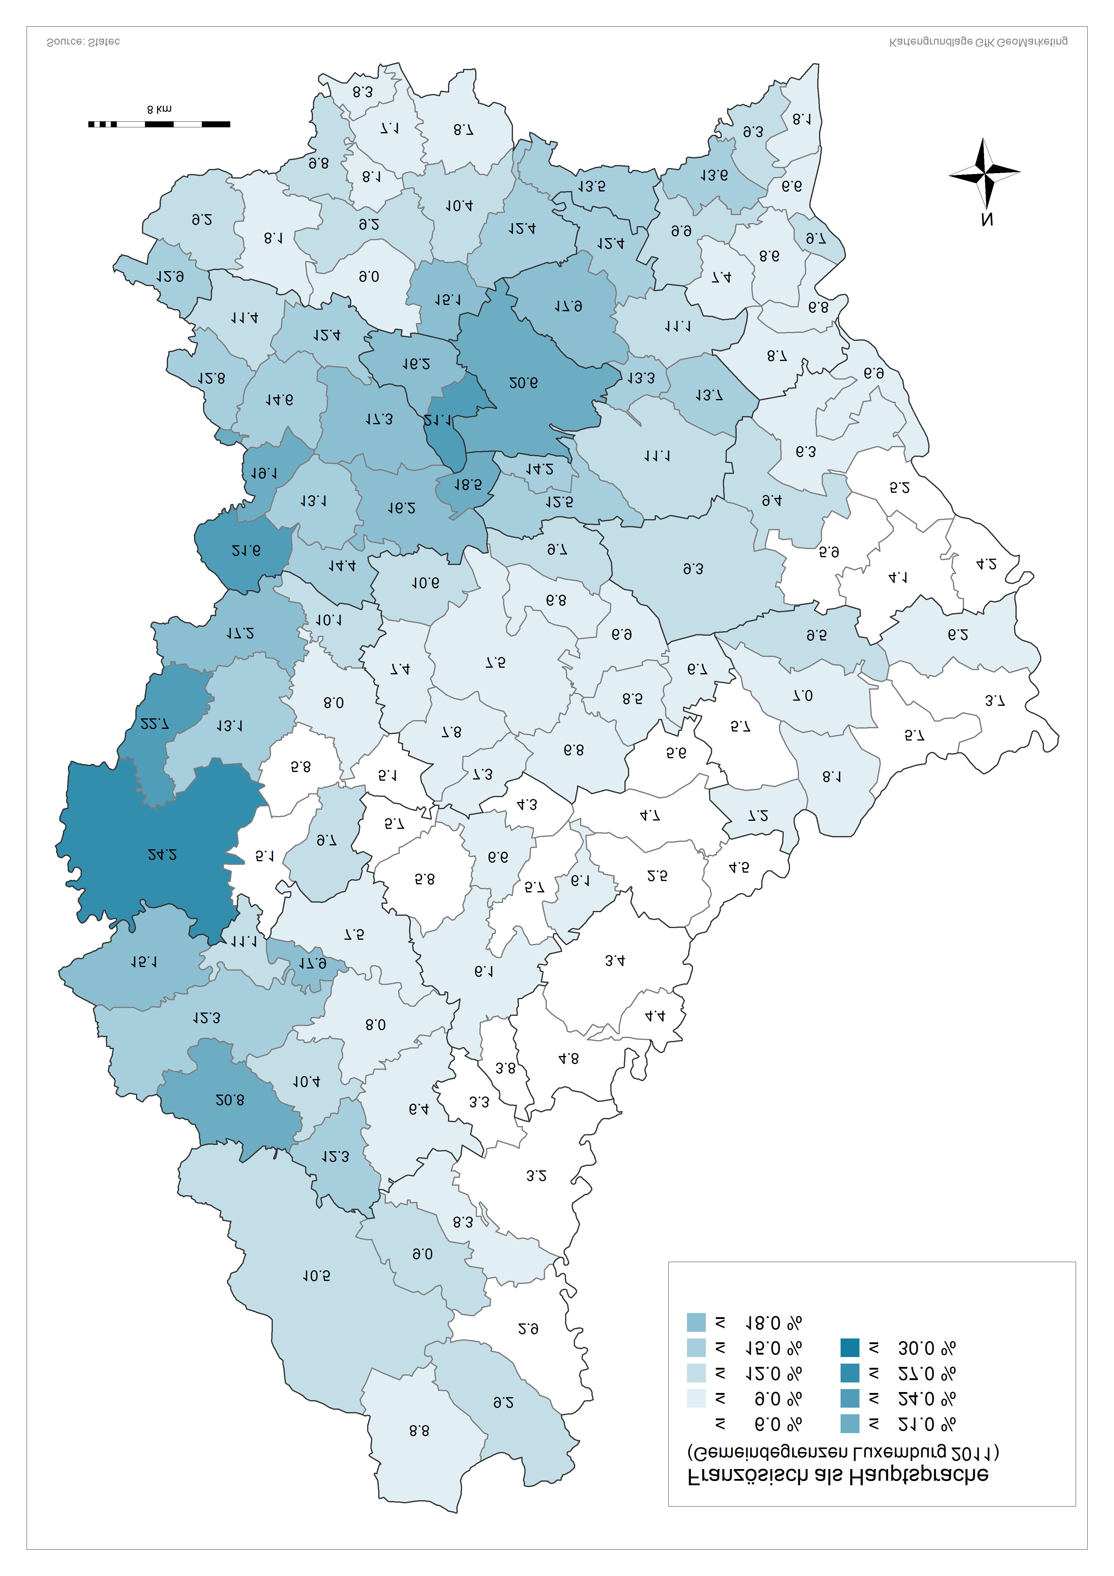

 |  |  |  | Am besten beherrschte Sprache
 | Luxemburgisch | Französisch | Deutsch | Portugiesisch | Italienisch | Englisch | sonstige Sprachen | Total
Luxembourg | 35.2% | 20.6% | 4.5% | 14.7% | 5.3% | 4.4% | 15.3% | 76001
Bascharage | 68.5% | 11.4% | 1.6% | 9.9% | 3.0% | 0.8% | 4.8% | 7401
Clemency | 74.3% | 12.8% | 1.2% | 6.9% | 1.1% | 0.8% | 2.8% | 2175
Dippach | 64.1% | 12.4% | 2.0% | 10.7% | 3.0% | 2.4% | 5.5% | 3530
Garnich | 68.6% | 14.6% | 2.9% | 4.3% | 1.7% | 2.8% | 5.1% | 1857
Hobscheid | 62.8% | 21.6% | 1.7% | 8.5% | 1.0% | 1.1% | 3.2% | 3054
Kehlen | 59.7% | 16.2% | 3.5% | 5.4% | 2.2% | 4.8% | 8.1% | 4948
Koerich | 66.9% | 13.1% | 3.5% | 7.9% | 1.0% | 2.3% | 5.2% | 2256
Kopstal | 50.9% | 18.5% | 5.6% | 7.2% | 1.9% | 4.9% | 11.1% | 3003
Mamer | 50.2% | 17.3% | 3.9% | 7.7% | 4.4% | 4.5% | 12.0% | 7243
Septfontaines | 68.1% | 14.4% | 3.0% | 5.8% | 0.0% | 0.8% | 7.8% | 728
Steinfort | 59.4% | 19.1% | 1.9% | 9.7% | 2.9% | 1.5% | 5.4% | 4220
Bettembourg | 61.6% | 10.4% | 1.4% | 16.8% | 2.6% | 1.0% | 6.3% | 9448
Differdange | 45.7% | 9.2% | 0.9% | 33.1% | 3.9% | 0.3% | 7.0% | 21412
Dudelange | 60.0% | 8.7% | 1.6% | 20.8% | 3.3% | 0.5% | 5.2% | 17841
Esch-Alzette | 45.3% | 9.8% | 1.5% | 31.9% | 3.7% | 0.4% | 7.4% | 28046
Frisange | 66.9% | 13.5% | 2.2% | 8.3% | 2.8% | 1.6% | 4.7% | 3564
Kayl | 65.0% | 7.1% | 1.1% | 18.4% | 2.3% | 0.5% | 5.7% | 7331
Leudelange | 62.8% | 15.1% | 3.3% | 7.6% | 2.9% | 3.3% | 5.1% | 2117
Mondercange | 73.6% | 9.2% | 1.7% | 6.9% | 3.9% | 0.8% | 3.8% | 6119
Pétange | 51.9% | 12.9% | 1.1% | 24.6% | 3.3% | 0.4% | 5.7% | 15242
Reckange | 76.5% | 9.0% | 2.4% | 4.3% | 2.0% | 2.3% | 3.4% | 2098
Roeser | 61.9% | 12.4% | 2.1% | 12.3% | 4.3% | 1.1% | 5.8% | 5017
Rumelange | 58.7% | 8.3% | 1.0% | 19.9% | 2.4% | 0.3% | 9.4% | 4704
Sanem | 68.1% | 8.1% | 1.5% | 13.2% | 4.1% | 0.3% | 4.6% | 13771
Schifflange | 60.4% | 8.1% | 1.4% | 17.8% | 2.7% | 0.4% | 9.2% | 8641
Bertrange | 47.2% | 16.2% | 4.4% | 8.3% | 5.8% | 5.1% | 13.0% | 6152
Contern | 63.8% | 11.1% | 4.3% | 5.6% | 1.6% | 6.4% | 7.3% | 3322
Hesperange | 48.5% | 17.9% | 3.6% | 10.0% | 4.8% | 2.7% | 12.5% | 12611
Niederanven | 50.9% | 11.1% | 8.3% | 5.3% | 2.9% | 7.1% | 14.5% | 5234
Sandweiler | 48.0% | 13.3% | 4.3% | 10.4% | 4.4% | 7.2% | 12.4% | 2999
Schuttrange | 48.6% | 13.7% | 5.9% | 7.7% | 2.3% | 8.0% | 13.9% | 3591
Steinsel | 56.5% | 12.5% | 4.1% | 9.2% | 3.6% | 3.8% | 10.3% | 4521
Strassen | 39.2% | 21.1% | 4.2% | 9.4% | 5.7% | 5.7% | 14.7% | 6974
Walferdange | 48.6% | 14.2% | 4.2% | 11.3% | 3.8% | 5.0% | 12.9% | 6742
Weiler-la-Tour | 68.7% | 12.4% | 3.0% | 4.4% | 2.4% | 3.0% | 6.1% | 1891
Colmar-Berg | 60.4% | 7.3% | 1.9% | 20.6% | 1.3% | 1.1% | 7.4% | 1897
Bissen | 64.8% | 7.8% | 2.2% | 17.9% | 1.2% | 1.1% | 5.1% | 2753
Boevange-Attert | 76.6% | 7.4% | 2.5% | 9.4% | 0.5% | 0.2% | 3.4% | 2019
Fischbach | 70.4% | 6.9% | 3.9% | 11.2% | 0.9% | 1.3% | 5.5% | 878
Heffingen | 67.1% | 6.7% | 1.5% | 12.3% | 1.2% | 2.7% | 8.5% | 1066
Larochette | 37.8% | 8.5% | 1.6% | 43.4% | 2.4% | 1.9% | 4.4% | 1921
Lintgen | 58.6% | 6.8% | 2.6% | 22.8% | 1.2% | 1.2% | 6.8% | 2577
Lorentzweiler | 60.6% | 9.7% | 3.8% | 14.4% | 1.4% | 2.8% | 7.3% | 3526
Mersch | 60.5% | 7.5% | 2.8% | 20.1% | 1.4% | 1.1% | 6.5% | 7568
Nommern | 76.0% | 6.8% | 2.2% | 8.6% | 0.2% | 1.5% | 4.8% | 1169
Tuntange | 69.9% | 10.6% | 4.8% | 4.4% | 1.4% | 1.9% | 7.0% | 1176
Wincrange | 77.5% | 10.5% | 2.3% | 5.3% | 0.4% | 0.2% | 3.8% | 3715
Clervaux | 69.0% | 9.0% | 3.8% | 12.1% | 0.2% | 0.5% | 5.5% | 1953
Consthum | 83.9% | 3.3% | 1.6% | 7.3% | 0.2% | 0.0% | 3.7% | 491
Heinerscheid | 76.7% | 2.9% | 3.4% | 9.7% | 0.4% | 0.2% | 6.8% | 1208
Hosingen | 78.5% | 3.2% | 2.7% | 9.2% | 0.6% | 0.5% | 5.3% | 1859
Munshausen | 75.9% | 8.3% | 4.1% | 5.2% | 0.3% | 0.4% | 5.8% | 1096
Troisvierges | 56.4% | 8.8% | 5.1% | 21.9% | 0.3% | 0.4% | 7.1% | 2860
Weiswampach | 64.6% | 9.2% | 6.7% | 14.1% | 0.4% | 0.2% | 4.8% | 1332
Bettendorf | 60.6% | 2.5% | 1.9% | 30.2% | 1.1% | 0.3% | 3.4% | 2378
Bourscheid | 79.2% | 6.1% | 2.5% | 4.1% | 0.0% | 0.6% | 7.6% | 1183
Diekirch | 60.4% | 6.1% | 2.3% | 23.4% | 2.1% | 0.5% | 5.3% | 5853
Ermsdorf | 68.2% | 4.7% | 2.8% | 19.4% | 0.4% | 0.3% | 4.2% | 1012
Erpeldange | 73.8% | 5.7% | 2.4% | 12.2% | 1.7% | 0.5% | 3.6% | 2091
Ettelbruck | 56.0% | 6.6% | 2.6% | 23.7% | 2.7% | 0.5% | 8.0% | 7436
Feulen | 71.0% | 5.8% | 1.3% | 14.6% | 2.6% | 0.4% | 4.3% | 1577
Hoscheid | 76.6% | 3.8% | 2.9% | 9.2% | 0.8% | 0.0% | 6.7% | 612
Medernach | 54.2% | 5.6% | 3.1% | 32.4% | 0.4% | 0.2% | 4.2% | 1239
Mertzig | 70.7% | 5.7% | 1.8% | 15.5% | 1.2% | 0.5% | 4.6% | 1689
Reisdorf | 65.1% | 4.5% | 4.1% | 19.7% | 0.4% | 0.5% | 5.6% | 941
Schieren | 61.7% | 4.3% | 1.3% | 24.3% | 0.8% | 0.6% | 6.9% | 1443
Beckerich | 69.2% | 17.2% | 1.5% | 8.2% | 0.7% | 0.8% | 2.5% | 2247
Préizerdaul | 79.6% | 5.8% | 2.3% | 8.1% | 1.0% | 0.3% | 2.9% | 1368
Ell | 68.4% | 22.7% | 0.8% | 2.7% | 0.4% | 0.8% | 4.1% | 1069
Rambrouch | 62.4% | 24.2% | 1.4% | 5.5% | 0.5% | 0.8% | 5.2% | 3768
Grosbous | 73.4% | 9.7% | 1.5% | 10.0% | 2.1% | 0.3% | 3.0% | 873
Redange | 72.0% | 13.1% | 2.0% | 5.4% | 0.5% | 1.0% | 6.0% | 2517
Saeul | 77.9% | 10.1% | 1.8% | 2.7% | 0.6% | 1.1% | 5.9% | 664
Useldange | 74.8% | 8.0% | 1.7% | 8.6% | 0.5% | 0.7% | 5.6% | 1504
Vichten | 78.1% | 5.1% | 1.5% | 12.2% | 1.0% | 0.1% | 2.0% | 961
Wahl | 82.1% | 5.1% | 1.7% | 4.7% | 0.0% | 1.0% | 5.4% | 808
Boulaide | 75.2% | 15.1% | 1.2% | 3.6% | 0.3% | 0.6% | 3.9% | 944
Esch-Sûre | 56.8% | 17.9% | 2.4% | 9.1% | 0.3% | 2.0% | 11.5% | 296
Eschweiler | 73.2% | 12.3% | 3.3% | 5.8% | 0.1% | 0.1% | 5.2% | 795
Goesdorf | 81.5% | 8.0% | 2.0% | 3.6% | 0.2% | 0.1% | 4.6% | 1288
Lac Haute Sûre | 77.3% | 12.3% | 1.1% | 4.5% | 0.5% | 0.1% | 4.3% | 1491
Heiderscheid | 71.5% | 7.5% | 1.9% | 12.1% | 0.6% | 0.6% | 5.9% | 1503
Kiischpelt | 74.4% | 6.4% | 2.3% | 7.2% | 0.3% | 0.7% | 8.6% | 983
Neunhausen | 68.8% | 11.1% | 4.3% | 2.5% | 1.5% | 5.6% | 6.2% | 324
Wiltz | 52.5% | 10.4% | 2.8% | 19.4% | 0.8% | 0.3% | 13.7% | 4635
...

Carte3
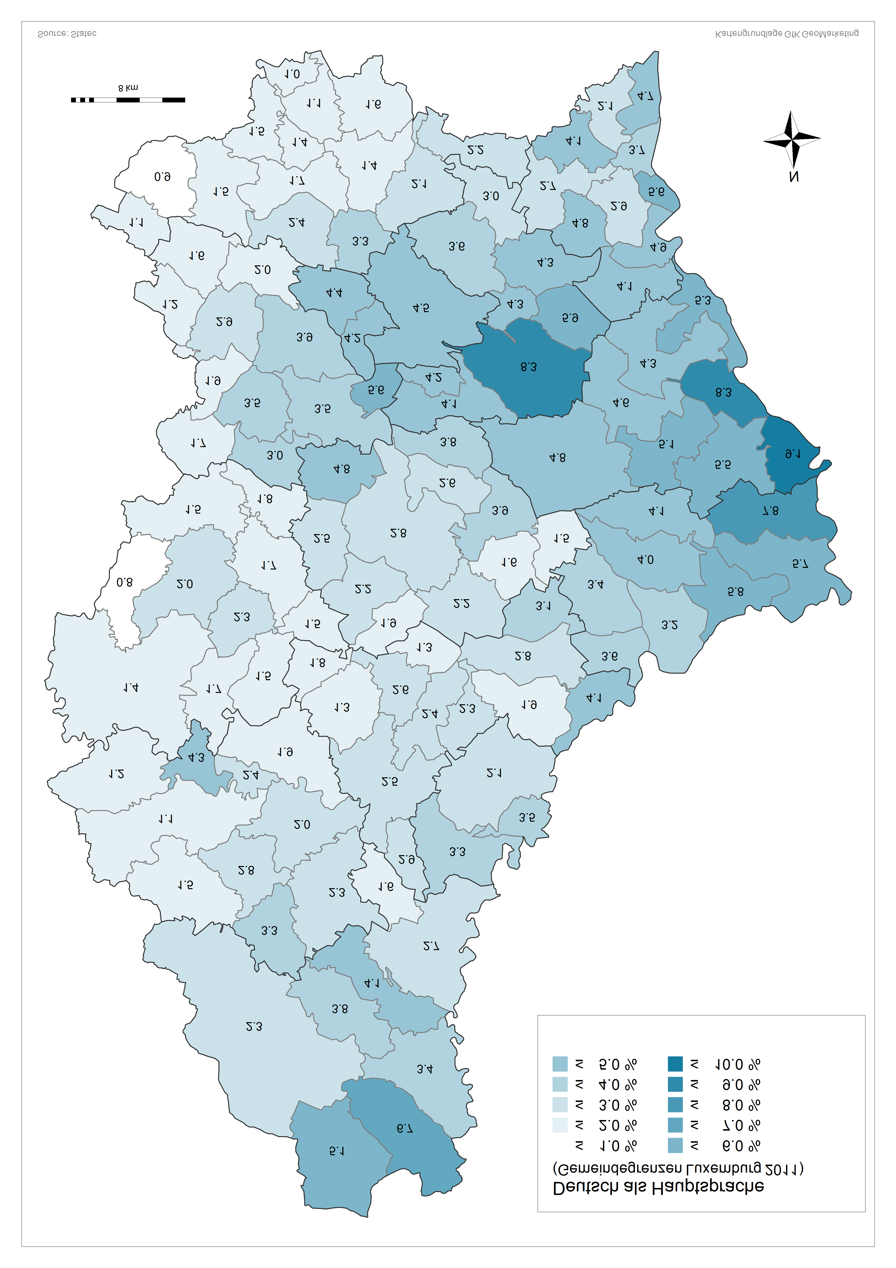

Am besten beherrschte Sprache
Portugiesisch | Italienisch | Englisch | sonstige Sprachen | Total
14.7% | 5.3% | 4.4% | 15.3% | 76001
9.9% | 3.0% | 0.8% | 4.8% | 7401
6.9% | 1.1% | 0.8% | 2.8% | 2175
10.7% | 3.0% | 2.4% | 5.5% | 3530
4.3% | 1.7% | 2.8% | 5.1% | 1857
8.5% | 1.0% | 1.1% | 3.2% | 3054
5.4% | 2.2% | 4.8% | 8.1% | 4948
7.9% | 1.0% | 2.3% | 5.2% | 2256
7.2% | 1.9% | 4.9% | 11.1% | 3003
7.7% | 4.4% | 4.5% | 12.0% | 7243
5.8% | 0.0% | 0.8% | 7.8% | 728
9.7% | 2.9% | 1.5% | 5.4% | 4220
16.8% | 2.6% | 1.0% | 6.3% | 9448
33.1% | 3.9% | 0.3% | 7.0% | 21412
20.8% | 3.3% | 0.5% | 5.2% | 17841
31.9% | 3.7% | 0.4% | 7.4% | 28046
8.3% | 2.8% | 1.6% | 4.7% | 3564
18.4% | 2.3% | 0.5% | 5.7% | 7331
7.6% | 2.9% | 3.3% | 5.1% | 2117
6.9% | 3.9% | 0.8% | 3.8% | 6119
24.6% | 3.3% | 0.4% | 5.7% | 15242
4.3% | 2.0% | 2.3% | 3.4% | 2098
12.3% | 4.3% | 1.1% | 5.8% | 5017
19.9% | 2.4% | 0.3% | 9.4% | 4704
13.2% | 4.1% | 0.3% | 4.6% | 13771
17.8% | 2.7% | 0.4% | 9.2% | 8641
8.3% | 5.8% | 5.1% | 13.0% | 6152
5.6% | 1.6% | 6.4% | 7.3% | 3322
10.0% | 4.8% | 2.7% | 12.5% | 12611
5.3% | 2.9% | 7.1% | 14.5% | 5234
10.4% | 4.4% | 7.2% | 12.4% | 2999
7.7% | 2.3% | 8.0% | 13.9% | 3591
9.2% | 3.6% | 3.8% | 10.3% | 4521
9.4% | 5.7% | 5.7% | 14.7% | 6974
11.3% | 3.8% | 5.0% | 12.9% | 6742
4.4% | 2.4% | 3.0% | 6.1% | 1891
20.6% | 1.3% | 1.1% | 7.4% | 1897
17.9% | 1.2% | 1.1% | 5.1% | 2753
9.4% | 0.5% | 0.2% | 3.4% | 2019
11.2% | 0.9% | 1.3% | 5.5% | 878
12.3% | 1.2% | 2.7% | 8.5% | 1066
43.4% | 2.4% | 1.9% | 4.4% | 1921
22.8% | 1.2% | 1.2% | 6.8% | 2577
14.4% | 1.4% | 2.8% | 7.3% | 3526
20.1% | 1.4% | 1.1% | 6.5% | 7568
8.6% | 0.2% | 1.5% | 4.8% | 1169
4.4% | 1.4% | 1.9% | 7.0% | 1176
5.3% | 0.4% | 0.2% | 3.8% | 3715
12.1% | 0.2% | 0.5% | 5.5% | 1953
7.3% | 0.2% | 0.0% | 3.7% | 491
9.7% | 0.4% | 0.2% | 6.8% | 1208
9.2% | 0.6% | 0.5% | 5.3% | 1859
5.2% | 0.3% | 0.4% | 5.8% | 1096
21.9% | 0.3% | 0.4% | 7.1% | 2860
14.1% | 0.4% | 0.2% | 4.8% | 1332
30.2% | 1.1% | 0.3% | 3.4% | 2378
4.1% | 0.0% | 0.6% | 7.6% | 1183
23.4% | 2.1% | 0.5% | 5.3% | 5853
19.4% | 0.4% | 0.3% | 4.2% | 1012
12.2% | 1.7% | 0.5% | 3.6% | 2091
23.7% | 2.7% | 0.5% | 8.0% | 7436
...

Carte4
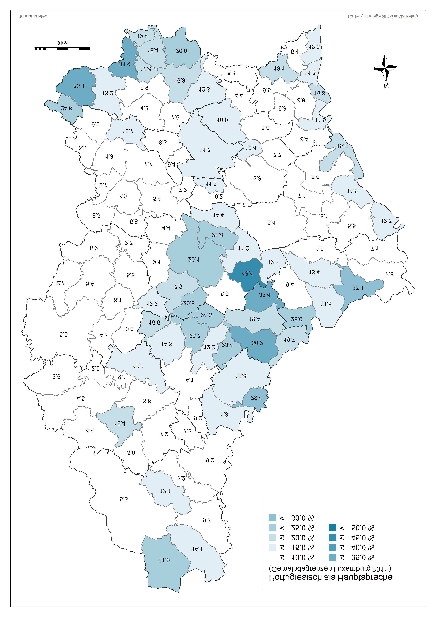

Am besten beherrschte Sprache
Portugiesisch | Italienisch | Englisch | sonstige Sprachen | Total
14.7% | 5.3% | 4.4% | 15.3% | 76001
9.9% | 3.0% | 0.8% | 4.8% | 7401
6.9% | 1.1% | 0.8% | 2.8% | 2175
10.7% | 3.0% | 2.4% | 5.5% | 3530
4.3% | 1.7% | 2.8% | 5.1% | 1857
8.5% | 1.0% | 1.1% | 3.2% | 3054
5.4% | 2.2% | 4.8% | 8.1% | 4948
7.9% | 1.0% | 2.3% | 5.2% | 2256
7.2% | 1.9% | 4.9% | 11.1% | 3003
7.7% | 4.4% | 4.5% | 12.0% | 7243
5.8% | 0.0% | 0.8% | 7.8% | 728
9.7% | 2.9% | 1.5% | 5.4% | 4220
16.8% | 2.6% | 1.0% | 6.3% | 9448
33.1% | 3.9% | 0.3% | 7.0% | 21412
20.8% | 3.3% | 0.5% | 5.2% | 17841
31.9% | 3.7% | 0.4% | 7.4% | 28046
8.3% | 2.8% | 1.6% | 4.7% | 3564
18.4% | 2.3% | 0.5% | 5.7% | 7331
7.6% | 2.9% | 3.3% | 5.1% | 2117
6.9% | 3.9% | 0.8% | 3.8% | 6119
24.6% | 3.3% | 0.4% | 5.7% | 15242
4.3% | 2.0% | 2.3% | 3.4% | 2098
12.3% | 4.3% | 1.1% | 5.8% | 5017
19.9% | 2.4% | 0.3% | 9.4% | 4704
13.2% | 4.1% | 0.3% | 4.6% | 13771
17.8% | 2.7% | 0.4% | 9.2% | 8641
8.3% | 5.8% | 5.1% | 13.0% | 6152
5.6% | 1.6% | 6.4% | 7.3% | 3322
10.0% | 4.8% | 2.7% | 12.5% | 12611
5.3% | 2.9% | 7.1% | 14.5% | 5234
10.4% | 4.4% | 7.2% | 12.4% | 2999
7.7% | 2.3% | 8.0% | 13.9% | 3591
9.2% | 3.6% | 3.8% | 10.3% | 4521
9.4% | 5.7% | 5.7% | 14.7% | 6974
11.3% | 3.8% | 5.0% | 12.9% | 6742
4.4% | 2.4% | 3.0% | 6.1% | 1891
20.6% | 1.3% | 1.1% | 7.4% | 1897
17.9% | 1.2% | 1.1% | 5.1% | 2753
9.4% | 0.5% | 0.2% | 3.4% | 2019
11.2% | 0.9% | 1.3% | 5.5% | 878
12.3% | 1.2% | 2.7% | 8.5% | 1066
43.4% | 2.4% | 1.9% | 4.4% | 1921
22.8% | 1.2% | 1.2% | 6.8% | 2577
14.4% | 1.4% | 2.8% | 7.3% | 3526
20.1% | 1.4% | 1.1% | 6.5% | 7568
8.6% | 0.2% | 1.5% | 4.8% | 1169
4.4% | 1.4% | 1.9% | 7.0% | 1176
5.3% | 0.4% | 0.2% | 3.8% | 3715
12.1% | 0.2% | 0.5% | 5.5% | 1953
7.3% | 0.2% | 0.0% | 3.7% | 491
9.7% | 0.4% | 0.2% | 6.8% | 1208
9.2% | 0.6% | 0.5% | 5.3% | 1859
5.2% | 0.3% | 0.4% | 5.8% | 1096
21.9% | 0.3% | 0.4% | 7.1% | 2860
14.1% | 0.4% | 0.2% | 4.8% | 1332
30.2% | 1.1% | 0.3% | 3.4% | 2378
4.1% | 0.0% | 0.6% | 7.6% | 1183
23.4% | 2.1% | 0.5% | 5.3% | 5853
19.4% | 0.4% | 0.3% | 4.2% | 1012
12.2% | 1.7% | 0.5% | 3.6% | 2091
23.7% | 2.7% | 0.5% | 8.0% | 7436
14.6% | 2.6% | 0.4% | 4.3% | 1577
9.2% | 0.8% | 0.0% | 6.7% | 612
32.4% | 0.4% | 0.2% | 4.2% | 1239
15.5% | 1.2% | 0.5% | 4.6% | 1689
19.7% | 0.4% | 0.5% | 5.6% | 941
24.3% | 0.8% | 0.6% | 6.9% | 1443
8.2% | 0.7% | 0.8% | 2.5% | 2247
8.1% | 1.0% | 0.3% | 2.9% | 1368
2.7% | 0.4% | 0.8% | 4.1% | 1069
5.5% | 0.5% | 0.8% | 5.2% | 3768
10.0% | 2.1% | 0.3% | 3.0% | 873
5.4% | 0.5% | 1.0% | 6.0% | 2517
2.7% | 0.6% | 1.1% | 5.9% | 664
8.6% | 0.5% | 0.7% | 5.6% | 1504
12.2% | 1.0% | 0.1% | 2.0% | 961
...

Cartes Anglais Italien
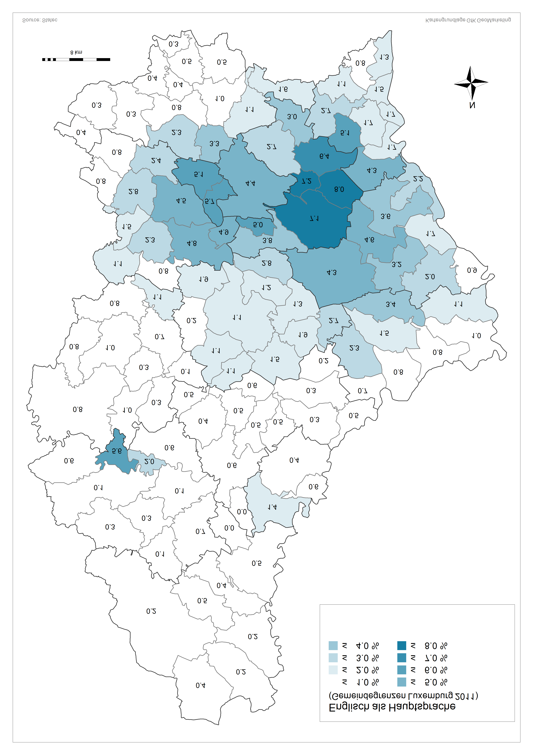
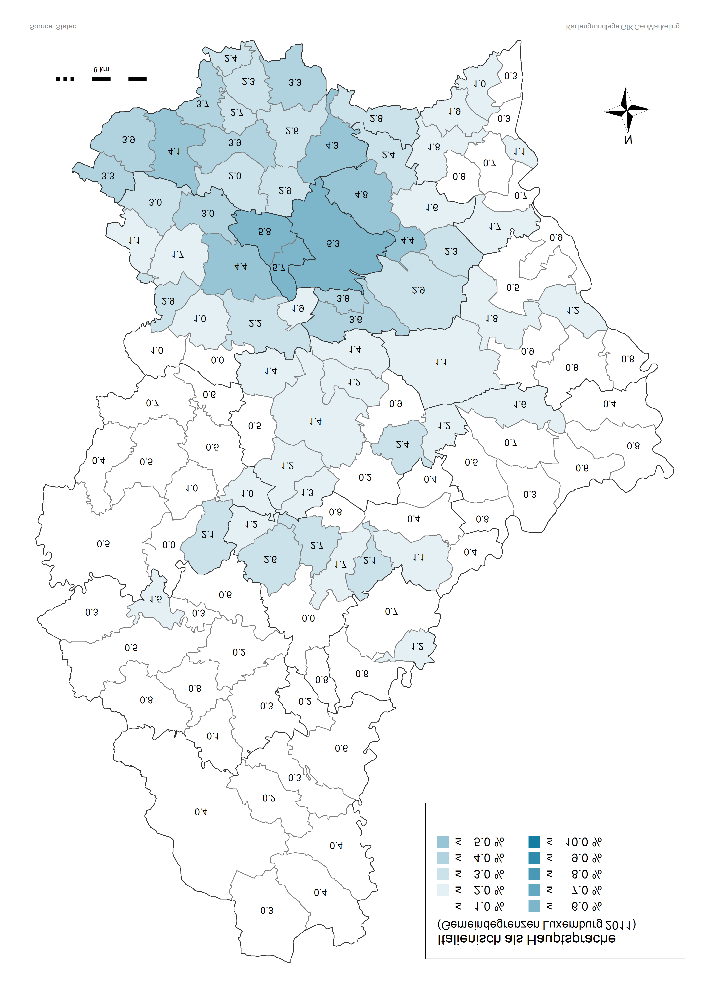
 |  |  |  | Am besten beherrschte Sprache
 | Luxemburgisch | Französisch | Deutsch | Portugiesisch | Italienisch | Englisch | sonstige Sprachen | Total
Luxembourg | 35.2% | 20.6% | 4.5% | 14.7% | 5.3% | 4.4% | 15.3% | 76001
Bascharage | 68.5% | 11.4% | 1.6% | 9.9% | 3.0% | 0.8% | 4.8% | 7401
Clemency | 74.3% | 12.8% | 1.2% | 6.9% | 1.1% | 0.8% | 2.8% | 2175
Dippach | 64.1% | 12.4% | 2.0% | 10.7% | 3.0% | 2.4% | 5.5% | 3530
Garnich | 68.6% | 14.6% | 2.9% | 4.3% | 1.7% | 2.8% | 5.1% | 1857
Hobscheid | 62.8% | 21.6% | 1.7% | 8.5% | 1.0% | 1.1% | 3.2% | 3054
Kehlen | 59.7% | 16.2% | 3.5% | 5.4% | 2.2% | 4.8% | 8.1% | 4948
Koerich | 66.9% | 13.1% | 3.5% | 7.9% | 1.0% | 2.3% | 5.2% | 2256
Kopstal | 50.9% | 18.5% | 5.6% | 7.2% | 1.9% | 4.9% | 11.1% | 3003
Mamer | 50.2% | 17.3% | 3.9% | 7.7% | 4.4% | 4.5% | 12.0% | 7243
Septfontaines | 68.1% | 14.4% | 3.0% | 5.8% | 0.0% | 0.8% | 7.8% | 728
Steinfort | 59.4% | 19.1% | 1.9% | 9.7% | 2.9% | 1.5% | 5.4% | 4220
Bettembourg | 61.6% | 10.4% | 1.4% | 16.8% | 2.6% | 1.0% | 6.3% | 9448
Differdange | 45.7% | 9.2% | 0.9% | 33.1% | 3.9% | 0.3% | 7.0% | 21412
Dudelange | 60.0% | 8.7% | 1.6% | 20.8% | 3.3% | 0.5% | 5.2% | 17841
Esch-Alzette | 45.3% | 9.8% | 1.5% | 31.9% | 3.7% | 0.4% | 7.4% | 28046
Frisange | 66.9% | 13.5% | 2.2% | 8.3% | 2.8% | 1.6% | 4.7% | 3564
Kayl | 65.0% | 7.1% | 1.1% | 18.4% | 2.3% | 0.5% | 5.7% | 7331
Leudelange | 62.8% | 15.1% | 3.3% | 7.6% | 2.9% | 3.3% | 5.1% | 2117
Mondercange | 73.6% | 9.2% | 1.7% | 6.9% | 3.9% | 0.8% | 3.8% | 6119
Pétange | 51.9% | 12.9% | 1.1% | 24.6% | 3.3% | 0.4% | 5.7% | 15242
Reckange | 76.5% | 9.0% | 2.4% | 4.3% | 2.0% | 2.3% | 3.4% | 2098
Roeser | 61.9% | 12.4% | 2.1% | 12.3% | 4.3% | 1.1% | 5.8% | 5017
Rumelange | 58.7% | 8.3% | 1.0% | 19.9% | 2.4% | 0.3% | 9.4% | 4704
Sanem | 68.1% | 8.1% | 1.5% | 13.2% | 4.1% | 0.3% | 4.6% | 13771
Schifflange | 60.4% | 8.1% | 1.4% | 17.8% | 2.7% | 0.4% | 9.2% | 8641
Bertrange | 47.2% | 16.2% | 4.4% | 8.3% | 5.8% | 5.1% | 13.0% | 6152
Contern | 63.8% | 11.1% | 4.3% | 5.6% | 1.6% | 6.4% | 7.3% | 3322
Hesperange | 48.5% | 17.9% | 3.6% | 10.0% | 4.8% | 2.7% | 12.5% | 12611
Niederanven | 50.9% | 11.1% | 8.3% | 5.3% | 2.9% | 7.1% | 14.5% | 5234
Sandweiler | 48.0% | 13.3% | 4.3% | 10.4% | 4.4% | 7.2% | 12.4% | 2999
Schuttrange | 48.6% | 13.7% | 5.9% | 7.7% | 2.3% | 8.0% | 13.9% | 3591
Steinsel | 56.5% | 12.5% | 4.1% | 9.2% | 3.6% | 3.8% | 10.3% | 4521
Strassen | 39.2% | 21.1% | 4.2% | 9.4% | 5.7% | 5.7% | 14.7% | 6974
Walferdange | 48.6% | 14.2% | 4.2% | 11.3% | 3.8% | 5.0% | 12.9% | 6742
Weiler-la-Tour | 68.7% | 12.4% | 3.0% | 4.4% | 2.4% | 3.0% | 6.1% | 1891
Colmar-Berg | 60.4% | 7.3% | 1.9% | 20.6% | 1.3% | 1.1% | 7.4% | 1897
Bissen | 64.8% | 7.8% | 2.2% | 17.9% | 1.2% | 1.1% | 5.1% | 2753
Boevange-Attert | 76.6% | 7.4% | 2.5% | 9.4% | 0.5% | 0.2% | 3.4% | 2019
Fischbach | 70.4% | 6.9% | 3.9% | 11.2% | 0.9% | 1.3% | 5.5% | 878
Heffingen | 67.1% | 6.7% | 1.5% | 12.3% | 1.2% | 2.7% | 8.5% | 1066
Larochette | 37.8% | 8.5% | 1.6% | 43.4% | 2.4% | 1.9% | 4.4% | 1921
Lintgen | 58.6% | 6.8% | 2.6% | 22.8% | 1.2% | 1.2% | 6.8% | 2577
Lorentzweiler | 60.6% | 9.7% | 3.8% | 14.4% | 1.4% | 2.8% | 7.3% | 3526
Mersch | 60.5% | 7.5% | 2.8% | 20.1% | 1.4% | 1.1% | 6.5% | 7568
Nommern | 76.0% | 6.8% | 2.2% | 8.6% | 0.2% | 1.5% | 4.8% | 1169
Tuntange | 69.9% | 10.6% | 4.8% | 4.4% | 1.4% | 1.9% | 7.0% | 1176
Wincrange | 77.5% | 10.5% | 2.3% | 5.3% | 0.4% | 0.2% | 3.8% | 3715
Clervaux | 69.0% | 9.0% | 3.8% | 12.1% | 0.2% | 0.5% | 5.5% | 1953
Consthum | 83.9% | 3.3% | 1.6% | 7.3% | 0.2% | 0.0% | 3.7% | 491
Heinerscheid | 76.7% | 2.9% | 3.4% | 9.7% | 0.4% | 0.2% | 6.8% | 1208
Hosingen | 78.5% | 3.2% | 2.7% | 9.2% | 0.6% | 0.5% | 5.3% | 1859
Munshausen | 75.9% | 8.3% | 4.1% | 5.2% | 0.3% | 0.4% | 5.8% | 1096
Troisvierges | 56.4% | 8.8% | 5.1% | 21.9% | 0.3% | 0.4% | 7.1% | 2860
Weiswampach | 64.6% | 9.2% | 6.7% | 14.1% | 0.4% | 0.2% | 4.8% | 1332
Bettendorf | 60.6% | 2.5% | 1.9% | 30.2% | 1.1% | 0.3% | 3.4% | 2378
Bourscheid | 79.2% | 6.1% | 2.5% | 4.1% | 0.0% | 0.6% | 7.6% | 1183
Diekirch | 60.4% | 6.1% | 2.3% | 23.4% | 2.1% | 0.5% | 5.3% | 5853
Ermsdorf | 68.2% | 4.7% | 2.8% | 19.4% | 0.4% | 0.3% | 4.2% | 1012
Erpeldange | 73.8% | 5.7% | 2.4% | 12.2% | 1.7% | 0.5% | 3.6% | 2091
Ettelbruck | 56.0% | 6.6% | 2.6% | 23.7% | 2.7% | 0.5% | 8.0% | 7436
Feulen | 71.0% | 5.8% | 1.3% | 14.6% | 2.6% | 0.4% | 4.3% | 1577
Hoscheid | 76.6% | 3.8% | 2.9% | 9.2% | 0.8% | 0.0% | 6.7% | 612
Medernach | 54.2% | 5.6% | 3.1% | 32.4% | 0.4% | 0.2% | 4.2% | 1239
Mertzig | 70.7% | 5.7% | 1.8% | 15.5% | 1.2% | 0.5% | 4.6% | 1689
Reisdorf | 65.1% | 4.5% | 4.1% | 19.7% | 0.4% | 0.5% | 5.6% | 941
Schieren | 61.7% | 4.3% | 1.3% | 24.3% | 0.8% | 0.6% | 6.9% | 1443
Beckerich | 69.2% | 17.2% | 1.5% | 8.2% | 0.7% | 0.8% | 2.5% | 2247
Préizerdaul | 79.6% | 5.8% | 2.3% | 8.1% | 1.0% | 0.3% | 2.9% | 1368
...

